Лист1
РАБОЧИЙ ТЕХНИЧЕСКИЙ ОТЧЕТ |  |  |  |  | НОМЕР: 2020 09 PN 001 |  | Как заполняется форма Рабочего технического отчета.
 |  |  |  |  | ДАТА: 15.09.2020 |  | 1 | Вводится 11-ти значный порядковый номер претензии потребителя
Наименование предприятия |  |  |  | ООО "NURAFSHON AVTOCENTR" |  |  |  | Например: 2015 08 PT 001
Ф.И.О. составившего отчет |  |  |  | Абдумуминов Улугбек Уткурович |  |  |  | 2015 - год
Номер телефона с кодом города |  |  |  | +71 2032030 / +99 4071070 |  |  |  | 08 - месяц
Модель |  |  | Идентификационный номер автомобиля |  | Пробег | Дата продажи |  | GN - от слова General & Normal (претензия по обычным рекламациям)
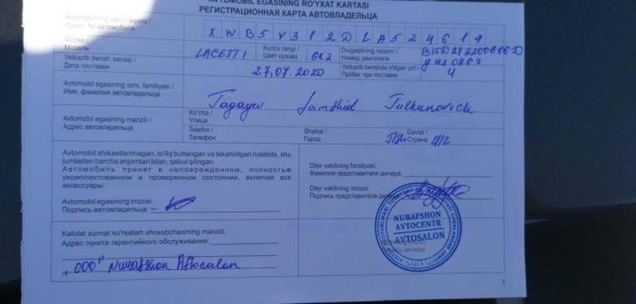
LACETTI |  |  | XWB5V312DLA524614 |  | 17056 | 2020-07-27 |  | PT - от слова Power Train (претензия по силовым агрегатам)
Обстоятельства при которых обнаружена проблема |  |  |  | Описание проблемы |  |  |  | PN - от слова PAINT & Normal (претензия по дефекту окраски)
 |  |  |  | Автотранспортни визуал куздан кечирилганда кузовнинг парог кисмида унг ва чап томонида буёкнинг майда кучиш холатлари кузатилди. Мижоз автомобильни алмаштириб беришни талаб киляпти. |  |  |  | EN - от слова Emission & Normal (претензия по дефекту системы выхлопа)
А. |  | Автомобиль стоял, двигатель не работал |  |  |  |  |  | 001 - порядковый номер претензии потребителя
В. | Автомобиль находился в движении: |  |  |  |  |  | 2 | Дата составления формы
 |  | При торможении |  |  |  |  | 3 | Наименование Дилерского Предприятия
 |  | При переходе от ускорения к накату |  |  |  |  | 4 | Ф.И.О. составившего форму претензии потребителя
 |  | При переключение на задний ход |  | 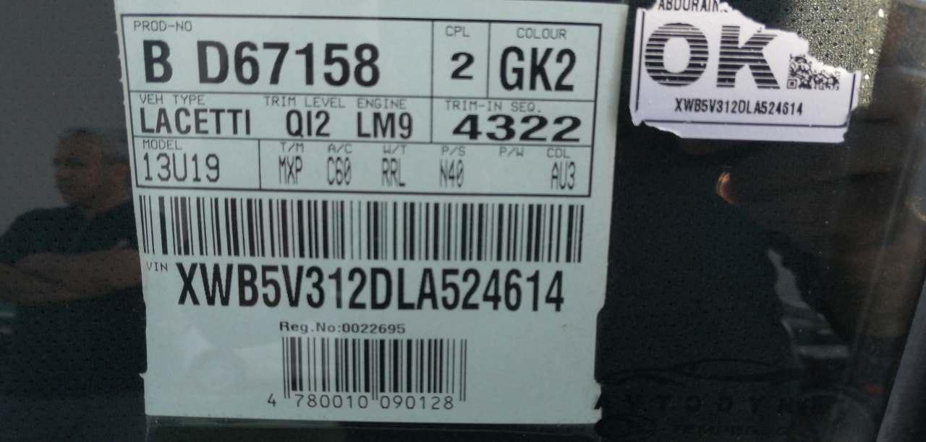 | 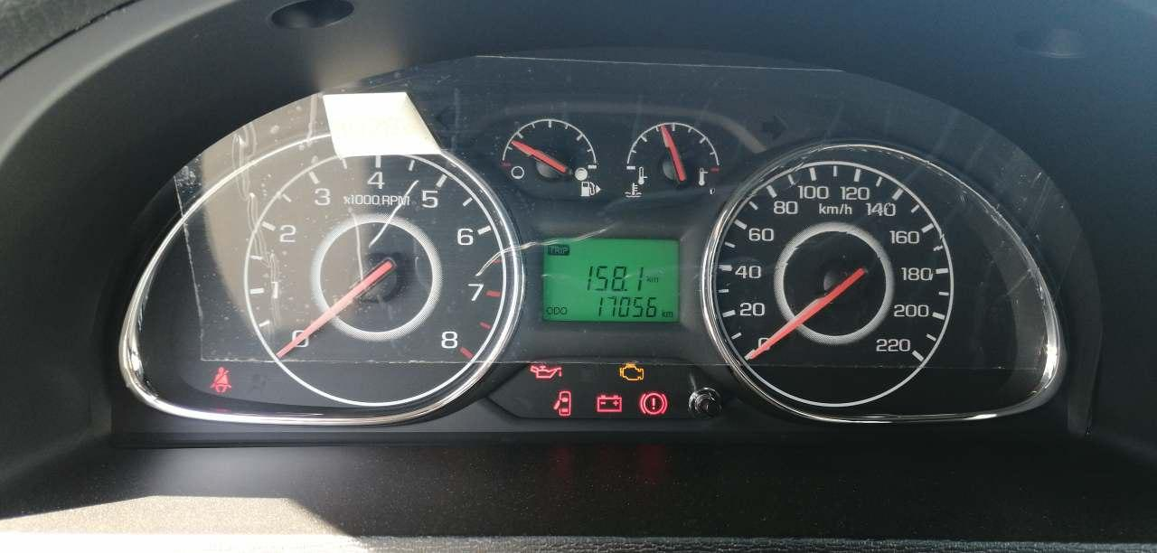 |  | 5 | Номер телефона составившего форму с кодом региона
 |  | При повороте |  |  |  |  | 6 | Модель автомобиля
 |  | При ускорении |  |  |  |  | 7 | 17-ти значный идентификационный номер автомобиля
 |  | При замедлении |  |  |  |  | 8 | Пробег автомобиля в км. на момент выявления дефекта
 |  | При ______ оборотах в минут |  |  |  |  | 9 | Дата продажи автомобиля
 |  | При любой скорости |  |  |  |  | 10 | Отметить цветом (пункты с А. до F.) обстоятельства при которых обнаружена проблема.
 |  | На неровной дороге
 |  | На 4 передаче |  |  |  |  | 11 | Подробное описание проблемы и возможная причина неисправности
С. | При использовании: |  |  |  |  |  | 12 | Приложить фотографии (в количестве 3-4 шт.) или чертеж дефектной детали с указанием места неисправности. При этом фотографии должны быть в формате JPEG и весить каждая не более 200 Кб.
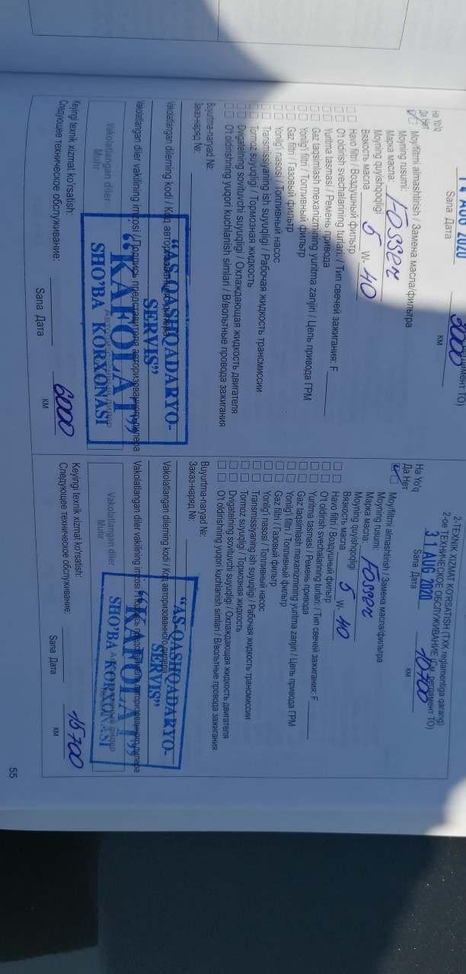
 |  | Тормозов |  | 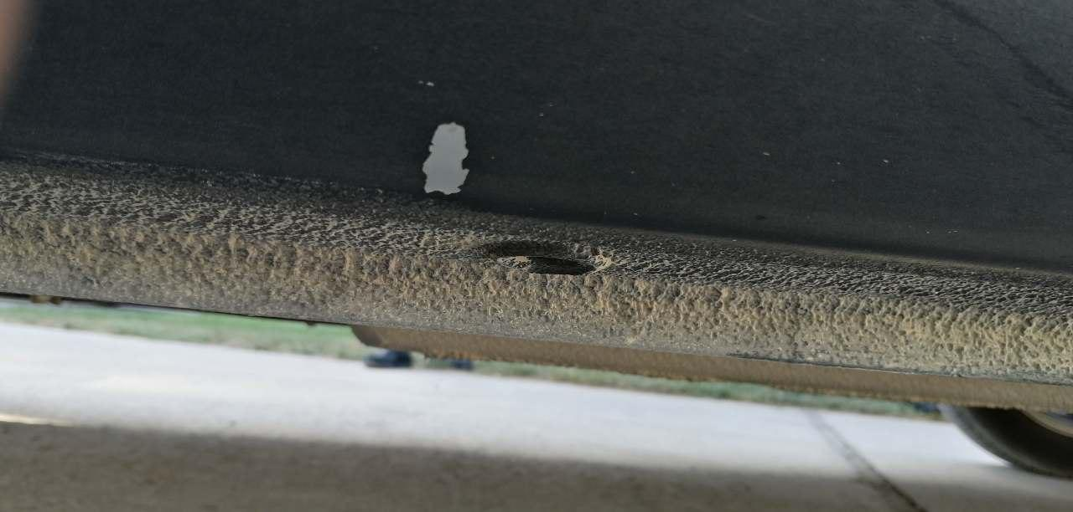
 |  | При повороте руля
 |  | При выключении сцепления |  |  |  |  | 13 | Информация о проблемной детали
 |  | Обогревателя / кондиционера |  |  |  |  |  | Номер по каталогу дефектной детали или узла
 |  | При работе стеклоочистит / омывателя |  |  |  |  |  | Наименование дефектной детали по каталогу (на английском языке)
 |  | При включении радио / CD проигрыват |  |  |  |  |  | Название поставщика детали или узла
 |  | Обогревателя заднего стекла |  |  |  |  |  | LOT № дефектной детали или узла
 |  | Прочее |  |  |  |  | 14 | Принятые меры со стороны инженера по гарантии для устранения неисправности.
D. | При работе двигателя: |  |  |  |  |  | 15 | Графа заполняется только со стороны Отдела "Гарантии кааства" ЗАО "GM Uzbekistan".
 |  | При запуске |  | 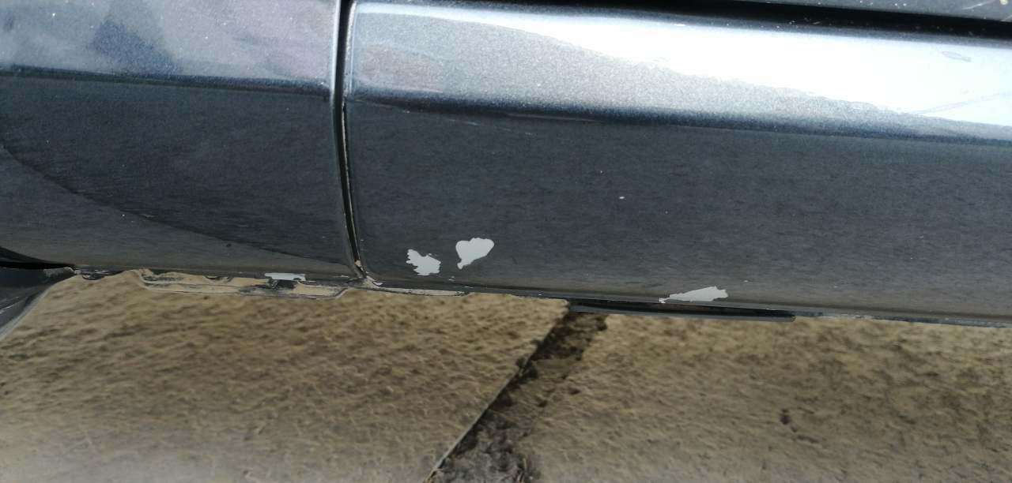
 |  | При прогреве
 |  | На холотом ходу |  |  |  |  | Бланк "Рабочий технический отчет" заполняется при следующих случаях.
 |  | При горячем двигателе |  |  |  |  | При выявлении 50 дефектов и 10 факторных дефектов в гарантийный период;
E. | Возникает: |  |  |  |  |  | При выявлении дефектов влияющих на безопасность Автомобиля и Владельца;
 |  | При ускорении |  |  |  |  | При неисправности когда Владельцу придется оставлять автомобиль на СТОА;
 |  | При высоких оборотах двигателя |  |  |  |  | При выявлении утечки масла, жидкости и воздуха связанная с:
 |  | При большой скорости |  |  |  |  |  | Двигателем;
 |  | При большой загрузке багажника |  |  |  |  |  | Коробкой передач;
F. | Когда случается по времени: |  |  | Информация о проблемной детали |  |  |  | Рулевым механизмом;
 |  | Всегда |  | Номер детали по каталогу: |  |  |  | Тормозной системой;
 |  | Иногда |  | Наименование детали: |  |  |  | Трубок и соединений;
 |  | После _____ км движения |  | Название поставщика: |  |  | При нарушении законодательных требований:
 |  | После _____ минут езды |  | LOT № детали: |  |  |  | Несоответствии Идентификационного номера автомобиля;
Действия инженера по гарантии дилерского предприятия |  |  |  | Заводдан мутахасислар келиб автотранспортни куришингизни сурайман |  |  |  | Несоответствии Номера Двигателя автомобиля;
 |  |  |  |  |  |  |  | Несоответствии Таблички автомобиля;
 |  |  |  |  |  |  | При обнаружении важных проблем связанных с процессами:
Ответственный Отдел по принятию мер и исследованию проблемы |  |  |  |  |  |  |  | Окраски;
 |  |  |  |  |  |  |  | Сварки;
 |  |  |  | (заполняется со стороны Отдела Гарантии качества АО "GM Uzbekistan") |  |  |  | Сборки.

 |  | Исп. Инженер по гарантии и предпродажной подгатовке: Абдумуминов У.У.

